Séries e Coletâneas
Identificação da Série ou Coletânea |  |  |  |  |  |  |  |  |  |  |  |  |  |  | ESTA COLUNA E PRÓXIMAS: MARCAR COM "X" OS TEMAS EM QUE SE CLASSIFICA CADA ITEM DA LISTA
Imagem série ou coletânea | Resumo série ou coletânea | Organizadores | Título da Série ou Coletânea | titulo do capítulo ou conteúdo | imagem do capítulo ou conteúdo | tipo_conteudo | tipo_fonte | link_documento | Breve descricao (paragrafo resumo) | organizacao_responsavel | autor | colaboradores | idioma | ano_publicação | mudancas_climaticas | ameacas_pressoes_vulnerabilidade | conflitos | agua | servicos_ambientais | biodiversidade_sociobio | restauracao | economia_cadeia de valor | educacao_ambiental | saude | financiamento | gestao | manejo_rec_naturais | monitoramento_fiscalizacao | infraestrutura | organizacao_social | direitos | producao_cientifica | regularizacao_fundiaria | quilombola | povos_indigenas | desmatamento | territorio_unidades_conservacao | territorio_estado | territorio_municipio | territorio_terras_indigenas | territorio_amazonia_legal | palavras-chave | compensacao_ambiental | Legislação | nomes_APs | nomes_territorios | outros_especificar
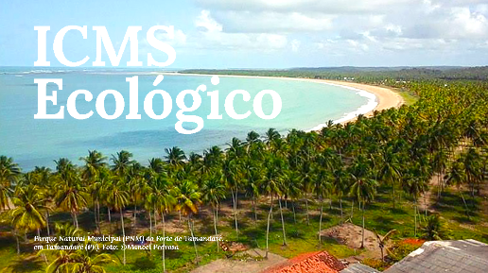 | Coletânia contendo as legislações estaduais que dispõe sobre o ICMS Ecológico nos estados | MMA, TNC, SOS Mata Atlântica, GIZ | COLETÂNEA: ICMS ECOLÓGICO | O ICMS Ecológico é um instrumento econômico criado para compensar ou estimular financeiramente os municípios que mantém áreas protegidas em seus territórios e que possuem boas práticas ambientais. Ele tem sido reconhecido como um dos mais importantes instrumentos econômicos, criados nas últimas décadas, para financiar os programas ambientais de um município e suas áreas protegidas.

